NODO671
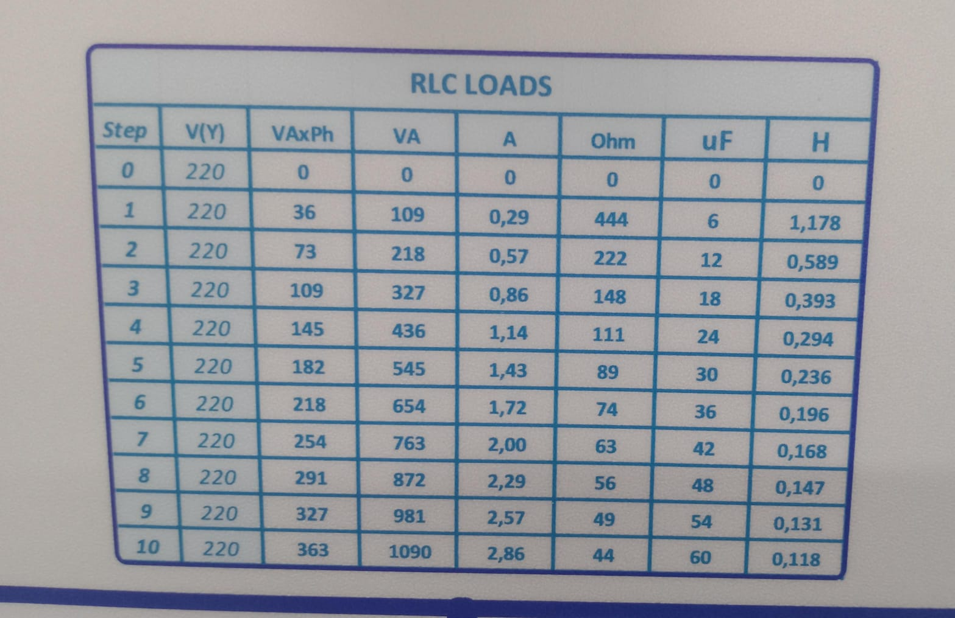
TRIFASICO
RESISTIVA
pos | RESISITENCIA(Ω)
5 | 89
2 | 222
2 | 222

inductiva | INDUCTANCIA
4 | 0.294
2 | 0.589
2 | 0.589

